Sprint 1
Backlog Item | Task Owner | Puntos Historia | Initial Estimate | Day 1 | Day 2 | Day 3 | Day 4 | Day 5 | Day 6 | Day 7 | Day 8 | Day 9 | Day 10
Como Ingeniero en Electronica, quiero registrar el proyecto oficialmente en Innovatec para participar en la competencia. | Oscar | 7 | 6 | 6 | 5 | 4 | 3 | 2 | 1 | 0 | 0 | 0 | 0
Como Ingeniero en Electronica, quiero definir los roles y responsabilidades del equipo para que cada miembro sepa sus tareas. | Oscar | 8 | 8 | 8 | 7 | 6 | 5 | 4 | 3 | 2 | 1 | 0 | 0
Como Ingeniero en Electronica, quiero redactar los objetivos generales y específicos del proyecto para que el equipo tenga metas claras. | Oscar | 8 | 4 | 4 | 3 | 2 | 1 | 0 | 0 | 0 | 0 | 0 | 0
Como Ingeniero en Electronica, quiero planificar la adquisición de los sensores ambientales para asegurar que tengamos los componentes necesarios para el prototipo. | Andrea | 5 | 5 | 5 | 4 | 3 | 2 | 1 | 0 | 0 | 0 | 0 | 0
Como Ingeniero en Electronica, quiero diseñar una interfaz preliminar para la app móvil para visualizar la experiencia de usuario. | Mariana | 8 | 7 | 7 | 6 | 5 | 4 | 3 | 2 | 1 | 0 | 0 | 0
 | total | 36 | 30 | 30 | 25 | 20 | 15 | 10 | 6 | 3 | 1 | 0 | 0

Sprint 3

 |  |  | HISTORIA DE USUARIO 1
 |  |  | TURNO | MARIANA | EDGAR | OSCAR | ANDREA | JUAN
 |  |  | 1 | 5 | 8 | 8 | 4 | 7
 |  |  | 2 | 6 | 7 | 8 | 7 | 6
 |  |  | 3 | 7 | 7 | 6 | 7 | 7
 |  |  | TOTAL | 7 PUNTOS HISTORIA
 |  |  | HISTORIA DE USUARIO 2
 |  |  | TURNO | MARIANA | EDGAR | OSCAR | ANDREA | JUAN
 |  |  | 1 | 5 | 9 | 5 | 7 | 7
 |  |  | 2 | 5 | 7 | 6 | 5 | 7
 |  |  | 3 | 7 | 8 | 7 | 8 | 8
 |  |  | 4 | 8 | 8 | 7 | 8 | 8
 |  |  | TOTAL | 8 PUNTOS HISTORIA
 |  |  | HISTORIA DE USUARIO 3
 |  |  | TURNO | MARIANA | EDGAR | OSCAR | ANDREA | JUAN
 |  |  | 1 | 7 | 6 | 8 | 8 | 4
 |  |  | 2 | 5 | 4 | 7 | 6 | 5
 |  |  | 3 | 5 | 4 | 7 | 5 | 5
Sprint 1
 |  |  | 4 | 5 | 3 | 5 | 4 | 4
 |  |  | 5 | 5 | 5 | 5 | 5 | 4
 |  |  | TOTAL | 5 PUNTOS HISTORIA
 |  |  | HISTORIA DE USUARIO 4
 |  |  | TURNO | MARIANA | EDGAR | OSCAR | ANDREA | JUAN
 |  |  | 1 | 4 | 7 | 7 | 3 | 1
 |  |  | 2 | 4 | 5 | 6 | 2 | 3
 |  |  | 3 | 5 | 5 | 4 | 4 | 5
 |  |  | TOTAL | 5 PUNTOS HISTORIA
 |  |  | HISTORIA DE USUARIO 5
 |  |  | TURNO | MARIANA | EDGAR | OSCAR | ANDREA | JUAN
 |  |  | 1 | 9 | 9 | 8 | 8 | 5
 |  |  | 2 | 9 | 7 | 8 | 6 | 5
 |  |  | 3 | 8 | 7 | 8 | 6 | 5
 |  |  | 4 | 8 | 6 | 7 | 5 | 4
 |  |  | 5 | 6 | 7 | 6 | 6 | 5
 |  |  | 6 | 7 | 8 | 6 | 6 | 5
 |  |  | 7 | 8 | 8 | 7 | 7 | 8
 |  |  | TOTAL | 8 PUNTOS HISTORIA

Sprint 2
Backlog Item | Task Owner | Puntos Historia | Initial Estimate | Day 1 | Day 2 | Day 3 | Day 4 | Day 5 | Day 6 | Day 7 | Day 8 | Day 9 | Day 10
Como Ingeniero en Electronica, quiero investigar sobre las tecnologías IoT aplicadas al proyecto para seleccionar las más adecuadas para nuestro sistema. | Andrea | 6 | 7 | 7 | 6 | 5 | 4 | 3 | 2 | 1 | 0 | 0 | 0
Como Ingeniero en Electronica, quiero desarrollar el prototipo inicial de la app móvil para que podamos probar la funcionalidad básica. | Mariana | 9 | 10 | 10 | 9 | 8 | 7 | 6 | 5 | 4 | 3 | 2 | 1
Como Ingeniero en Electronica, quiero instalar los sensores físicos de humedad, pH y temperatura para comenzar a recolectar datos para la app. | Juan | 7 | 8 | 8 | 7 | 6 | 5 | 4 | 3 | 2 | 1 | 0 | 0
Como Ingeniero en Electronica, quiero calibrar los sensores con precisión para que los datos que recolectemos sean confiables. | Juan | 10 | 9 | 9 | 8 | 7 | 6 | 5 | 4 | 3 | 2 | 1 | 0
Como Ingeniero en Electronica, quiero configurar la red LoRa para la transmisión de datos para que el sistema pueda comunicarse de manera inalámbrica. | Edgar | 6 | 6 | 6 | 5 | 4 | 3 | 2 | 1 | 0 | 0 | 0 | 0
 | total | 32 | 33 | 33 | 29 | 25 | 21 | 17 | 13 | 9 | 6 | 3 | 1

Sprint 2
 |  |  | HISTORIA DE USUARIO 1
 |  |  | TURNO | MARIANA | EDGAR | OSCAR | ANDREA | JUAN
 |  |  | 1 | 5 | 9 | 5 | 7 | 9
 |  |  | 2 | 6 | 7 | 6 | 7 | 7
 |  |  | 3 | 7 | 8 | 7 | 5 | 8
 |  |  | 4 | 6 | 7 | 6 | 6 | 6
 |  |  | TOTAL | 6 PUNTOS HISTORIA
 |  |  | HISTORIA DE USUARIO 2
 |  |  | TURNO | MARIANA | EDGAR | OSCAR | ANDREA | JUAN
 |  |  | 1 | 5 | 9 | 8 | 7 | 7
 |  |  | 2 | 8 | 9 | 8 | 9 | 8
 |  |  | 3 | 9 | 10 | 9 | 9 | 10
 |  |  | TOTAL | 9 PUNTOS HISTORIA
 |  |  | HISTORIA DE USUARIO 3
 |  |  | TURNO | MARIANA | EDGAR | OSCAR | ANDREA | JUAN
 |  |  | 1 | 7 | 6 | 7 | 8 | 8
 |  |  | 2 | 5 | 4 | 8 | 8 | 7
Sprint 2
 |  |  | 3 | 6 | 5 | 7 | 8 | 6
 |  |  | 4 | 5 | 6 | 7 | 7 | 6
 |  |  | 5 | 7 | 7 | 7 | 8 | 7
 |  |  | TOTAL | 7 PUNTOS HISTORIA
 |  |  | HISTORIA DE USUARIO 4
 |  |  | TURNO | MARIANA | EDGAR | OSCAR | ANDREA | JUAN
 |  |  | 1 | 10 | 8 | 9 | 8 | 6
 |  |  | 2 | 10 | 8 | 10 | 8 | 8
 |  |  | 3 | 10 | 10 | 10 | 10 | 9
 |  |  | TOTAL | 10 PUNTOS HISTORIA
 |  |  | HISTORIA DE USUARIO 3
 |  |  | TURNO | MARIANA | EDGAR | OSCAR | ANDREA | JUAN
 |  |  | 1 | 10 | 9 | 8 | 6 | 2
 |  |  | 2 | 5 | 7 | 7 | 6 | 4
 |  |  | 3 | 6 | 7 | 7 | 6 | 5
 |  |  | 4 | 6 | 6 | 9 | 6 | 6
 |  |  | TOTAL | 6 PUNTOS HISTORIA

Sprint 3
Backlog Item | Task Owner | Puntos Historia | Initial Estimate | Day 1 | Day 2 | Day 3 | Day 4 | Day 5 | Day 6 | Day 7 | Day 8 | Day 9 | Day 10
Como Ingeniero en Electronica, quiero integrar los sensores con la app móvil para que el sistema funcione de manera conjunta. | Edgar | 9 | 10 | 10 | 9 | 7 | 7 | 6 | 5 | 4 | 3 | 2 | 1
Como Ingeniero en Electronica, quiero realizar las pruebas finales del sistema para asegurar que todo funcione como se espera. | Juan | 7 | 6 | 6 | 5 | 4 | 3 | 2 | 1 | 0 | 0 | 0 | 0
Como Ingeniero en Electronica, quiero crear la documentación técnica y manuales de usuario para que los usuarios y futuros desarrolladores puedan entender cómo funciona el sistema. | Andrea | 7 | 6 | 6 | 5 | 4 | 3 | 2 | 1 | 0 | 0 | 0 | 0
Como Ingeniero en Electronica, quiero preparar una presentación formal para Innovatec para poder mostrar nuestro proyecto de manera efectiva. | Oscar | 3 | 3 | 3 | 2 | 1 | 0 | 0 | 0 | 0 | 0 | 0 | 0
Como Ingeniero en Electronica, quiero grabar un video demostrativo del sistema para poder promocionar nuestro proyecto durante la competencia. | Oscar | 4 | 4 | 4 | 3 | 2 | 1 | 0 | 0 | 0 | 0 | 0 | 0
Como Ingeniero en Electronica, quiero grabar un video demostrativo del sistema para poder promocionar nuestro proyecto durante la competencia. | Andrea | 4 | 4 | 4 | 3 | 2 | 1 | 0 | 0 | 0 | 0 | 0 | 0
 | Total | 34 | 33 | 33 | 27 | 20 | 15 | 10 | 7 | 4 | 3 | 2 | 1

Sprint 1
Day 1 | 33
Day 2 | 27
Day 3 | 20
Day 4 | 15
Day 5 | 10
Day 6 | 7
Day 7 | 4
Day 8 | 3
Day 9 | 2
Day 10 | 1
 |  |  | HISTORIA DE USUARIO 1
 |  |  | TURNO | MARIANA | EDGAR | OSCAR | ANDREA | JUAN
 |  |  | 1 | 1 | 9 | 10 | 8 | 10
 |  |  | 2 | 10 | 9 | 8 | 10 | 9
 |  |  | 3 | 10 | 9 | 8 | 9 | 8
 |  |  | 5 | 9 | 9 | 9 | 9 | 10
 |  |  | TOTAL | 9 PUNTOS HISTORIA
 |  |  | HISTORIA DE USUARIO 2
 |  |  | TURNO | MARIANA | EDGAR | OSCAR | ANDREA | JUAN
 |  |  | 1 | 5 | 9 | 8 | 7 | 7
 |  |  | 2 | 8 | 7 | 7 | 5 | 8
 |  |  | 3 | 7 | 7 | 7 | 7 | 10
 |  |  | TOTAL | 7 PUNTOS HISTORIA
 |  |  | HISTORIA DE USUARIO 3
 |  |  | TURNO | MARIANA | EDGAR | OSCAR | ANDREA | JUAN
 |  |  | 1 | 6 | 6 | 7 | 8 | 8
 |  |  | 2 | 5 | 4 | 5 | 7 | 7
Sprint 3
 |  |  | 3 | 7 | 7 | 6 | 6 | 7
 |  |  | TOTAL | 7 PUNTOS HISTORIA
 |  |  | HISTORIA DE USUARIO 4
 |  |  | TURNO | MARIANA | EDGAR | OSCAR | ANDREA | JUAN
 |  |  | 1 | 2 | 2 | 1 | 5 | 6
 |  |  | 2 | 4 | 5 | 4 | 3 | 4
 |  |  | 3 | 3 | 2 | 3 | 1 | 3
 |  |  | TOTAL | 3 PUNTOS HISTORIA
 |  |  | HISTORIA DE USUARIO 5
 |  |  | TURNO | MARIANA | EDGAR | OSCAR | ANDREA | JUAN
 |  |  | 1 | 5 | 6 | 8 | 8 | 5
 |  |  | 2 | 5 | 6 | 5 | 6 | 5
 |  |  | 3 | 4 | 4 | 5 | 4 | 5
 |  |  | 4 | 4 | 3 | 4 | 4 | 4
 |  |  | TOTAL | 4 PUNTOS HISTORIA

Hoja1
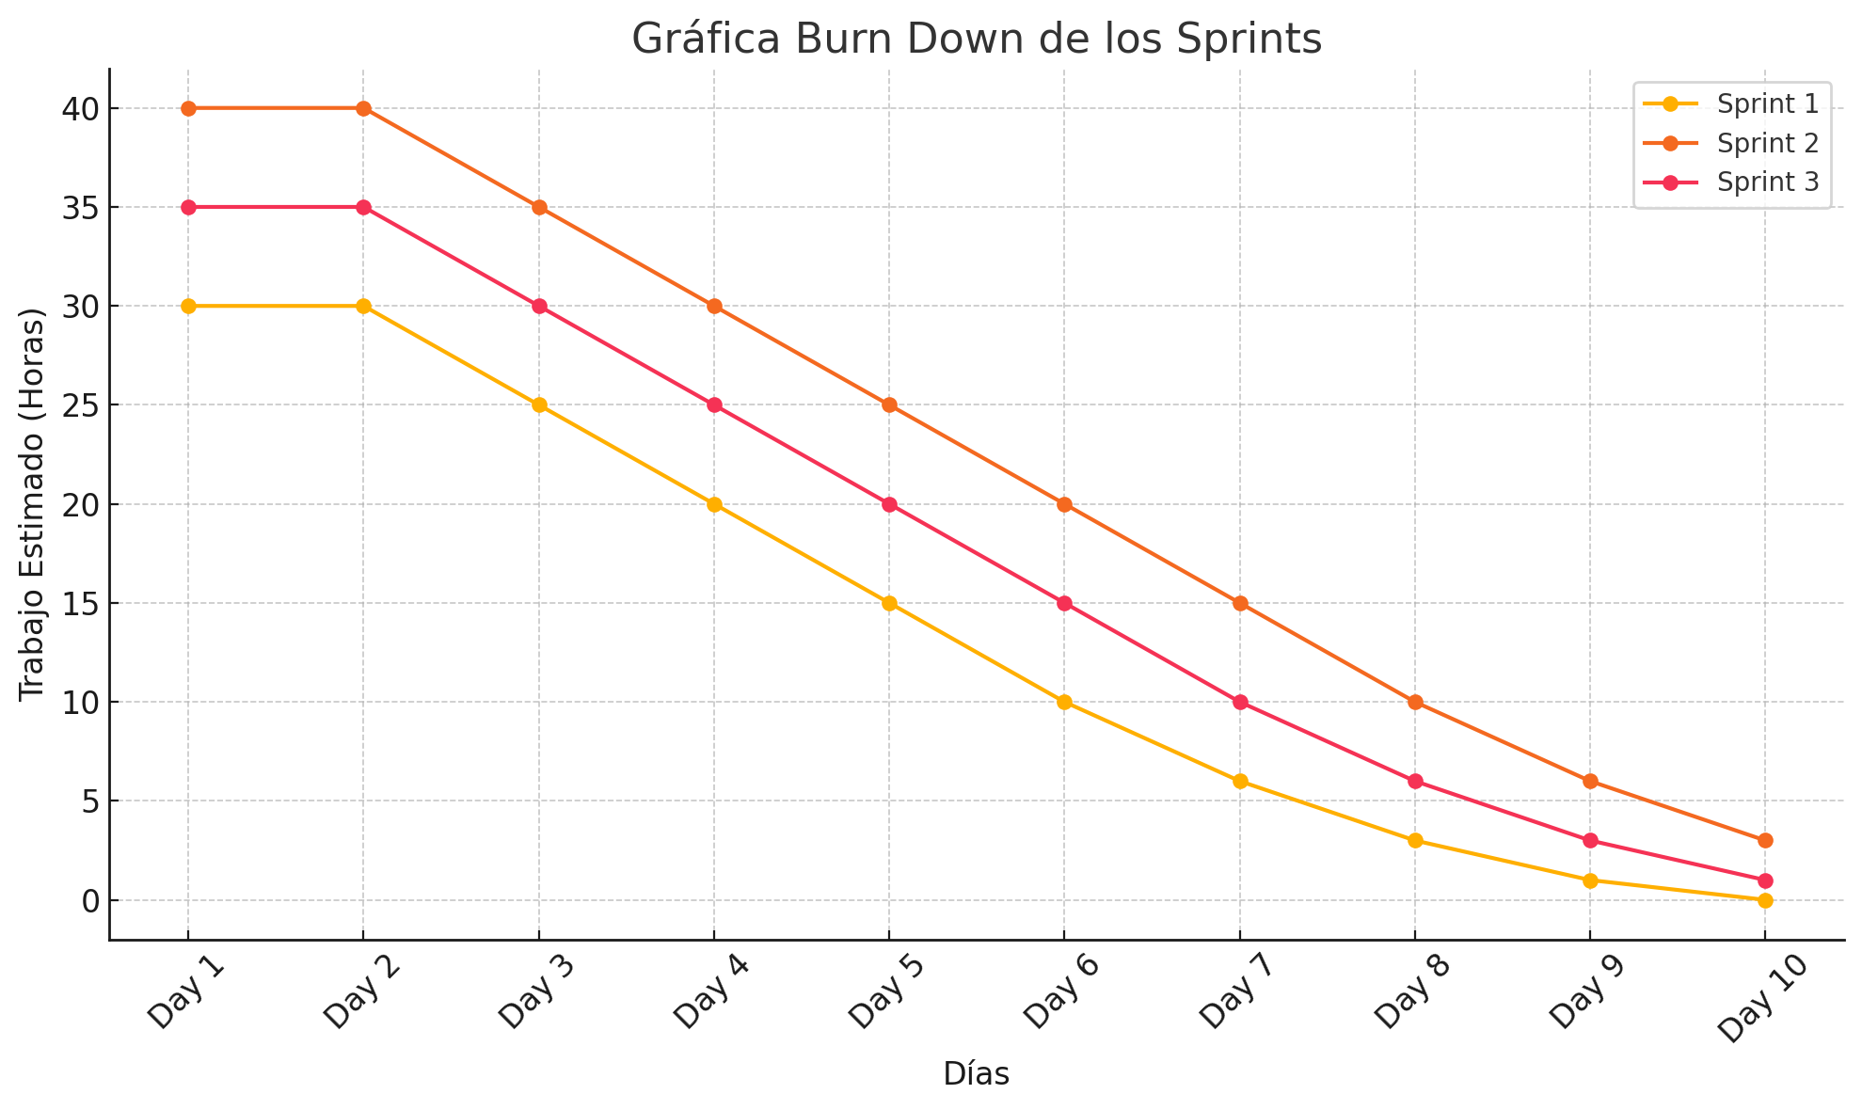

Velocidad
Velocidad
SPRINT 1 | 33
SPRINT 2 | 38
SPRINT 3 | 30

